Sheet1
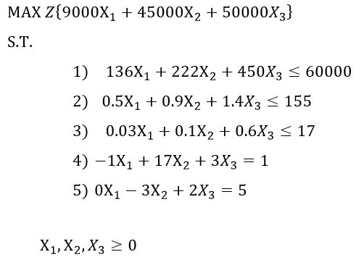
נא מצאו את ערכי x1,x2,x3, ואת התוצאה של הפונקציה. כל הנעלמים חייבים להיות מספרים שלמים.
 |  |  |  | X1 | X2 | X3
 |  |  | ערכי הנעלמים | 28 | 1 | 4
 |  |  | ערכי הפונקציה | 9000 | 45000 | 50000 | 497000

 | צד שמאל | צד ימין | אילוצים | X1 | X2 | X3
 | 6000 | 5830 | 1 | 136 | 222 | 450
 | 155 | 20.5 | 2 | 0.5 | 0.9 | 1.4
 | 17 | 3.34 | 3 | 0.03 | 0.1 | 0.6
 | 1 | 1 | 4 | -1 | 17 | 3
 | 5 | 5 | 5 | 0 | -3 | 2

